Organización
Plan de Proyecto
Organización del proyecto

Equipo del Proyecto
 | Rol | Nombre(s) | Teléfono/ Ext | Correo | Responsabilidades
 | Propietario del producto | Joel Francisco Castañeda Dominguez | 6728548940 | jfcd.fco@gmail.com | Desarrollar la visión del proyecto como resultado de una investigación sobre las necesidades del mercado, tendencias del sector y tecnologías o bien por las solicitudes de mejora. Transmitir la visión al Líder de Proyecto para iniciar con la estimación de alcance y esfuerzo para el desarollo de un nuevo producto o para mejorarlo.
 | Líder de Proyecto | Morales Nava Julio Cesar | 6673281029 | juliomn.0102@gmail.com | Es responsable de coordinar las actividades y tareas que conlleva el desarrollo del proyecto a partir de la determinación del alcance y tiempos estimados realizando la planeación en la cual determina los recursos necesarios (humanos y materiales). Deberá documentar los requerimientos generales que incluyen los objetivos del proyecto y estrategia de desarrollo así como informar periodicamente al propietario del producto el estado del proyecto, resolver incidentes y facilitar recursos al equipo de proyecto.
 | Analista | Martinex Hernandes Ricardo | 6673902243 | ricardo55254@gmail.com | El analista de sistemas elicita los requerimientos del cliente, tanto funcionales como no funcionales y reglas de negocio indispensables para llevar a cabo la especificación o definición de los requerimientos.
 | Arquitecto | Roman Ayala Jesus Antonio | 6672696511 | mrantonio305@gmail.com | Se encarga de realizar el diseño e implementación de la arquitectura para el producto a partir de los requerimientos definidos por el analista. Participa en coordinación con el Líder de Proyecto en el desarrollo de alternativas para la solución de un problema o planteamiento dado como parte del desarrollo del producto o proyecto.
 | Programador | Morales Nava Julio Cesar, Joel Francisco Castañeda Dominguez, Roman Ayala Jesus Antonio | 6672696511 | mrantonio305@gmail.com | Desarrollar mediante el uso de lenguajes de programación o componentes de software el producto a partir de la especificación de requerimientos y de acuerdo a la arquitectura diseñada siguiendo las tareas asignadas en un calendario en el cual deberá registrar el avances de sus tareas. Trabajar en equipo con sus compañeros para mantener la integridad de uno o más subsistemas y de sus contenidos a lo largo del desarrollo.
 | Responsable de integración | Morales Nava Julio Cesar | 6673281029 | juliomn.0102@gmail.com | Se encarga de realizar el documento de estrategia de integración así como realizar las actividades de integración de los componentes del sistema. Es el responsable de ejecutar las pruebas de integración y con ello verificar el acoplamiento con las diversas interfaces del producto.
 | Tester | Roman Ayala Jesus Antonio | 6672696511 | mrantonio305@gmail.com | Llevar a cabo el diseño de las pruebas a partir del conocimiento de los requerimientos de tal manera que los utilice para realizar las pruebas de sistema al producto o componentes de producto después de su desarrollo y antes de su implementación e informar sobre el resultado .
 | Documentador | Martinex Hernandes Ricardo | 6673902243 | ricardo55254@gmail.com | Elaborar los manuales que se hayan especificado como parte de los entregables del producto y que ayudan al entendimiento de la instalación, configuración, funcionalidad, flujo de procesos y diseño a los distintos tipos de usuarios del producto.
 | Revisor par de requerimientos | Morales Nava Julio Cesar | 6673281029 | juliomn.0102@gmail.com | Evaluar la especificación y/o definición de los requerimientos de software empleando su conocimiento y experiencia en ese rubro y comunicar el resultado al Líder de Proyecto y Analista para que en el caso necesario se realice la mejora en la definición.
 | Revisor par de diseño | Joel Francisco Castañeda Dominguez |  |  | Evaluar el diseño de la arquitectura determinada para el producto empleando su conocimiento y experiencia en ese rubro y comunicar el resultado al Arquitecto para que en el caso necesario se realice la mejora en el diseño.
Estructura Equipo
 | Ingrese el organigrama para el proyecto

 |  |  | 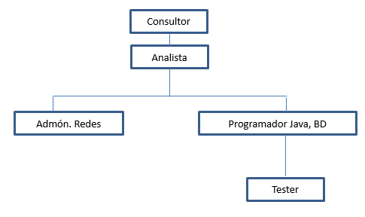
Capacitaciones requeridas para el equipo de proyecto

Comité de cambios
 | Nombre |  | Rol

